Sayfa1
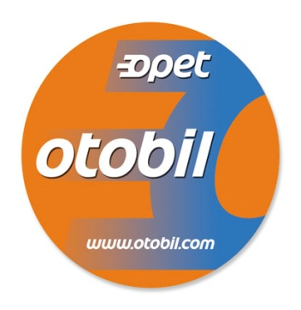
OTOBİL ARAÇ KAYIT BİLGİ FORMU
 |  | FİRMA ÜNVANI |  |  |  |  |  | TARİH
 |  | FİRMA ADRESİ
 |  | TELEFON |  |  |  |  |  | GSM
 |  | YETKİLİ KİŞİ |  |  |  |  |  | E-MAİL

OTOBİL AKARYAKIT BİLGİ SİSTEMİ | OTOBİL AKARYAKIT BİLGİ SİSTEMİ
 | ALICI | OPET PETROLCÜLÜK A.Ş. |  | YENİ KAYIT |  |  | CİHAZ SEVKİYAT ADRESİ(Farklı adres gönderimi durumunda belirtiniz.)
 | DEPARTMAN | TEKNOLOJİ VE OTOMASYON |  | İPTAL
 | TELEFON | 444 67 38 |  | ARIZA

 | ARAÇ MARKA/MODEL |  | PLAKA |  | AKARYAKIT TİPİ
 |  |  |  |  | MOTORİN | ECO MOT. | 95 OKTAN K.BENZİN | 97 OKTAN K. BENZİN | KM TAKİPSİZ | ANAHTARLIK

 | 1
 | 2
 | 3
 | 4
 | 5
 | 6
 | 7
 | 8
 | 9
 | 10
 | 11
 | 12
 | 13
 | 14
 | 15
 | 16
 | 17
 | 18
 | 19
 | 20

 | FİRMA KAŞESİ VE YETKİLİ İMZASI |  |  |  | AÇIKLAMA

 | Lütfen bu formu 0 216 522 85 58 numaralı faksa veya otobildestek@opet.com.tr adresine iletiniz.Teşekkürler.
 | www.opet.com.tr adresi üzerinden yakıt tiplerine ait ürün bilgilerine ulaşabilirsiniz.
 | OPET PETROLCÜLÜK A.Ş.
 |  |  |  |  |  |  |  |  |  | OPET.FR.0179/2

